problem_user
Realizado por: Fernando Oscar Clemens
Módulo/Pantalla/Sprint: https://www.saucedemo.com/
Respaldo: Trello: https://trello.com/b/7UMUKc7i/xacademy-qa-automation-cypress
Observaciones:
 |  |  |  |  | Iteración I
ITEM | Caso gral | Descripción del caso. | Pasos a seguir | Resultado Esperado | Ejecutado S/N | Estado | Imagen | Observaciones | Ticket JIRA ID
4.2.1 | Ingreso con credenciales Válidas | Precondiciones: - Chrome Versión 131.0.6778.86 (Build oficial) (64 bits) Visitar la página: https://www.saucedemo.com/ Contar con usuario válido: problem_user y clave: secret_sauce | Pasos: 1. Ingresar Usuario válido en input "Username" 2. Ingresar clave válida en input "Password" 3. Presionar boton "Login" | 1. Acceso al catálogo de productos | SI | OK | 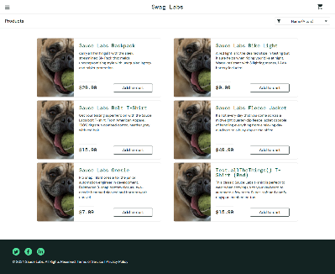 | las imágenes de los productos se repiten | https://trello.com/c/M5yuoEIu
4.2.2 | Agregar productos al carrito | Precondiciones: - Chrome Versión 131.0.6778.86 (Build oficial) (64 bits) - Haberse logueado con usuario válido - Estar posicionado en la pantalla del catálogo de productos: https://www.saucedemo.com/inventory.html | Pasos: 1. Hacer click en el botón "Add to cart" una vez en cada producto del catálogo. 2. Hacer click en el botón del carrito de compras arriba a la derecha. | 1. El botón de cada tarjeta de producto debe cambiar de estilo a rojo y mostrar la leyenda "Remove". 2. El botón del carrito de compras debe mostrar el número de productos agregados. 3. Al hacer click en el boton de carrito de compras la app debe dirigirnos al detalle del pedido en la dirección: https://www.saucedemo.com/cart.html | SI | ERROR | 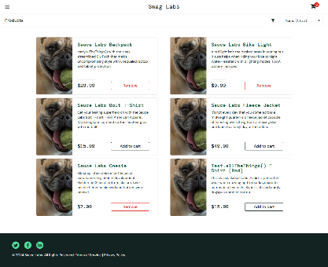 | En ciertos productos el boton "Add to cart" no funciona. | https://trello.com/c/G737KNaS
4.2.3 | Realizar checkout | Precondiciones: - Chrome Versión 131.0.6778.86 (Build oficial) (64 bits) - Haberse logueado con usuario válido - Estar posicionado en la pantalla del carrito de compras con los productos seleccionados en el paso 4.2.2: https://www.saucedemo.com/cart.html | Pasos: 1. Escrolear hasta el final de la página observando el detalle de los productos agregados. 2. Hacer click en el botón "Checkout". 3. En la nueva ventana, completar los datos del formulario de checkout con "User" en el imput "First name", "Problem" en el input "Last Name" y 500 en el input "Zip/Postal Code". 4. Hacer click en el boton "Continue" | 1. Cada tarjeta debe mostrar el detalle completo, cantidad y precio del producto. 2. Cada tarjeta debe tener un botón rojo con la leyenda "Remove". 3. Al hacer click en el botón "Checkout" la app debe dirigirnos a la página del formulario del checkout en la dirección: https://www.saucedemo.com/checkout-step-one.html 4. Al completar los datos y hacer click en Continue debe dirigirnos al detalle final del pedido en la dirección: https://www.saucedemo.com/checkout-step-two.html | SI | ERROR | 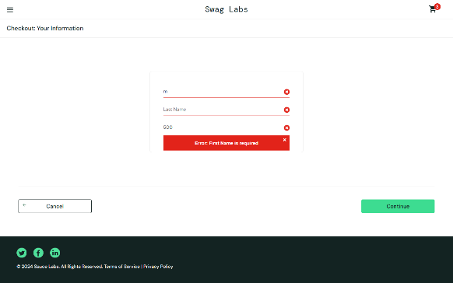 | El formulario de checkout no funciona correctamente. El input "Last name" no responde. Queda pegado al imput "First name" y se activa el warning de "Error: Last Name is required" bloqueando el botón "Continue". | https://trello.com/c/akXBXSC5
4.2.4 | Validar checkout | Precondiciones: - Chrome Versión 131.0.6778.86 (Build oficial) (64 bits) - Haberse logueado con usuario válido - Estar posicionado en la pantalla final del paso 4.2.3. El detalle del pedido de los productos luego del checkout: https://www.saucedemo.com/checkout-step-two.html | Pasos: 1. Escrolear hasta el final de la página observando el detalle de los productos y del pedido. 2. Hacer click en el botón "Finish". | 1. Cada tarjeta debe mostrar el detalle completo, cantidad y precio del producto. 2. Al final de la página observar el detalle de la información de pago, La información de embarque, el precio total de los productos, las comisiones y el precio total del pedido. 3. Al hacer click en el botón "Finish" la app debe confirmar el pedido y dirigirnos a la página: https://www.saucedemo.com/checkout-complete.html 4. la ventana debe mostrar una leyenda "Thank you for your order! Your order has been dispatched, and will arrive just as fast as the pony can get there!". 5. Al hacer click en el botón "Back Home" debe dirigirnos al inventario de productos en la dirección: https://www.saucedemo.com/inventory.html 6. El botón del carro de compras debe mostrarse "standard" sin ningún número. | NO | N/A |  | No se puede avanzar hasta solucionar bug en test 4.2.3
4.2.5 | Logout | Precondiciones: - Chrome Versión 131.0.6778.86 (Build oficial) (64 bits) - Haberse logueado con usuario válido - Estar posicionado en la pantalla del catálogo de productos: https://www.saucedemo.com/inventory.html | Pasos: 1. Hacer click en el botón de menu tipo "Hamburguesa" arriba a la izquierda. 2. Hacer click en "Logout". | 1. Al hacer click en "Logout" la web debe dirigirnos al home de loguin en https://www.saucedemo.com/ | NO | N/A |  | No se puede avanzar hasta solucionar bug en test 4.2.3

